Przykład z MSA
L.p. | Pomiary xi | Wartość referencyjna | Błąd
 |  | 6 |  | n | Średnia | Odchylenie standardowe | Standardowy błąd średniej
1 | 5.8 |  | -0.2 | 15 | 6.0067 | 0.2120 | 0.0547
2 | 5.7 |  | -0.3
3 | 5.9 |  | -0.1 | statystyka t | stopnie swobody | wartość krytyczna testu (dwustronna | Średni błąd | Przedział ufności błędu (95%)
4 | 5.9 |  | -0.1 |  |  |  |  | Dolny koniec przedziału | Górny koniec przedziału
5 | 6.0 |  | 0.0 | 0.12 | 14 | 2.14479 | 0.0067 | -0.1107 | 0.1241
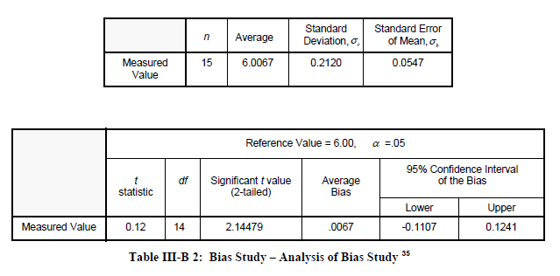
6 | 6.1 |  | 0.1
7 | 6.0 |  | 0.0
8 | 6.1 |  | 0.1
9 | 6.4 |  | 0.4
10 | 6.3 |  | 0.3
11 | 6.0 |  | 0.0
12 | 6.1 |  | 0.1
13 | 6.2 |  | 0.2
14 | 5.6 |  | -0.4
15 | 6.0 |  | 0.0

Opis
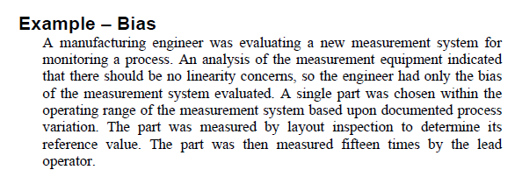

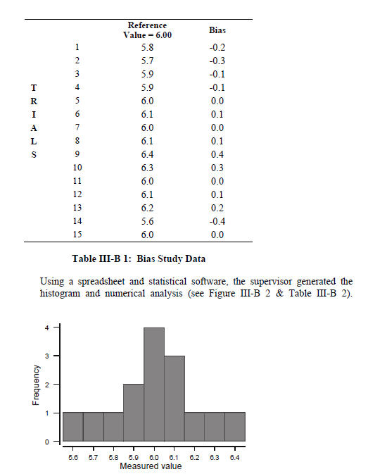

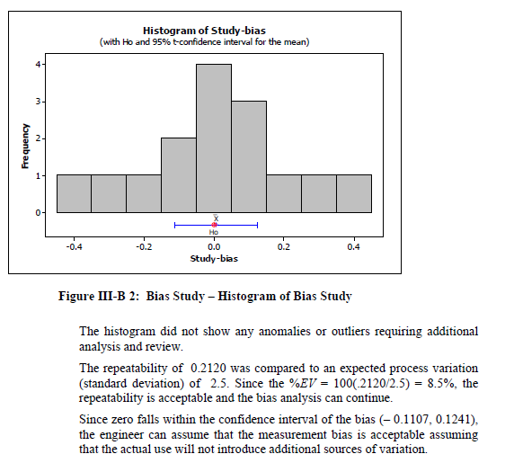

Inny sposób
L.p. | Pomiary xi | Ten sposób może okazać się łatwiejszy w zrozumieniu dla niektórych osób. Tutaj nie badamy błędu, tylko różnicę pomiędzy wartością średnią z pomiarów a wartością referencyjną. Ważne: wyniki obydwóch sposobów będą oddawały taką samą sytuacje. Tzn. jeżeli za pomocą pierwszej metody stwierdzimy, że błąd jest istotny od zera, to za pomocą drugiej stwierdzimy, że różnica pomiędzy wartością referencyjną a wartością średnią z pomiarów także jest istotna statystyczne (przy takim samym błędzie alfa).
1 | 5.8
2 | 5.7
3 | 5.9
4 | 5.9
5 | 6.0
6 | 6.1 | Hipoteza zerowa H0 - wartość średnia z pomiarów jest równa wartości referencyjnej
7 | 6.0 | Hipoteza alternatywna H1 -wartość średnia z pomiarów jest różna od wartości referencyjnej
W tym przypadku, nie mamy podstaw do odrzucenia H₀ (P-value=0,905).
Pomiary wykonane danym narzędziem nie różnią się istotnie od wartości referencyjnej (wzorca).
8 | 6.1
9 | 6.4
10 | 6.3
11 | 6.0
12 | 6.1
13 | 6.2
14 | 5.6
15 | 6.0

 | 6.01 | Wartość średnia z pomiarów
 | 6.00 | Wartość referencyjna (wartość wzorca)
 | 0.122 | statystyka t
 | 0.05 | poziom istotności statystycznej
 | 0.905 | P-value

